1.6гр
1.6. Середньооблікова кількість штатних працівників
по регіонах у 2020 році

Луганська | 104.7
Чернівецька | 106.1
Тернопільська | 142.7
Херсонська | 146.9
Закарпатська | 148.6
Волинська | 160.0
Кіровоградська | 165.3
Рівненська | 167.9
Чернігівська | 171.8
Миколаївська | 181.6
Івано-Франківська | 183.1
Сумська | 188.3
Хмельницька | 194.5
Житомирська | 202.5
Черкаська | 206.0
Вінницька | 248.2
Полтавська | 287.8
Запорізька | 339.7
Київська | 342.7
Донецька | 353.1
Одеська | 401.7
Львівська | 470.7
Харківська | 542.9
Дніпропетровська | 731.0
м.Київ | 1,157.5

2.5граф
 | Прийнято | Звільнено
Охорона здоров’я та надання соціальної допомоги | 15.1 | 21.4
Освіта | 14.3 | 15.9
Транспорт, складське господарство, поштова та кур’єрська діяльність | 27.6 | 29.3
Оптова та роздрібна торгівля; ремонт автотранспортних засобів і мотоциклів | 42.4 | 47.1
Будівництво | 44.1 | 48.6
Промисловість | 22.8 | 27.7
Сільське господарство, лісове господарство та рибне господарство | 43.3 | 47.3
Усього | 24.9 | 29.3
2.5. Рівень прийому та звільнення працівників за окремими видами
економічної діяльності у 2020 році
(% до середньооблікової кількості штатних працівників)

2.11граф
2.11. Рівень прийому та звільнення працівників за окремими видами
економічної діяльності та статтю у 2020 році
(% до середньооблікової кількості
штатних працівників відповідної статі)
Чоловіки
Охорона здоров’я та надання соціальної допомоги | -22.7 | -27.2
Освіта | -24.9 | -28.5
Транспорт, складське господарство, поштова та кур’єрська діяльність | -30.7 | -31.2
Оптова та роздрібна торгівля; ремонт автотранспортних засобів і мотоциклів | -42 | -48
Будівництво | -48.8 | -52.3
Промисловість | -24 | -28.6
Сільське господарство, лісове господарство та рибне господарство | -44.5 | -48.4
Усього | -30.6 | -35
Жінки
 | Прийнято | Звільнено
Охорона здоров’я та надання соціальної допомоги | 13.4 | 20.1
Освіта | 11.3 | 12.4
Транспорт, складське господарство, поштова та кур’єрська діяльність | 22.2 | 26.1
Оптова та роздрібна торгівля; ремонт автотранспортних засобів і мотоциклів | 42.9 | 46.3
Будівництво | 22.8 | 31.6
Промисловість | 20.8 | 26.1
Сільське господарство, лісове господарство та рибне господарство | 40.4 | 44.6
Усього | 20.1 | 24.4

 | Усього

 | Сільське господарство, лісове господарство та рибне господарство

 | Промисловість

 | Будівництво

 | Оптова та роздрібна торгівля; ремонт автотранспортних засобів і мотоциклів

 | Транспорт, складське господарство, поштова та кур’єрська діяльність

 | Освіта

 | Охорона здоров’я та надання соціальної допомоги

3.10гр
3.10. Рівень вимушеної неповної зайнятості по регіонах
у ІV кварталі 2020 року

 | (% до середньооблікової кількості штатних працівників)

 | Знаходились у відпустках без збереження заробітної плати (на період припинення виконання робіт) | Переведені з економічних причин на неповний робочий день (тиждень)
м. Київ | 0.2 | 1.4
Чернігівська | 0 | 1.6
Чернівецька | 0.5 | 1.2
Черкаська | 1 | 2.6
Хмельницька | 0.5 | 2.5
Херсонська | 0.1 | 1.5
Харківська | 0.3 | 3.9
Тернопільська | 0.8 | 1.4
Сумська | 0 | 2.8
Рівненська | 0.2 | 1.4
Полтавська | 0.4 | 4.4
Одеська | 0.4 | 1.6
Миколаївська | 0 | 1.1
Львівська | 0.2 | 2
Луганська | 0.9 | 3.2
Кіровоградська | 0 | 2.1
Київська | 1 | 1.4
Івано-Франківська | 0.1 | 1.3
Запорізька | 0.3 | 7
Закарпатська | 0.2 | 2.9
Житомирська | 0.1 | 1
Донецька | 0 | 3.2
Дніпропетровська | 0 | 2.9
Волинська | 0.2 | 1.5
Віннницька | 0.5 | 1.5
Україна | 0.3 | 2.4

4.3-4.4гр
4.3. Номінальна заробітна плата у 2019–2020 роках
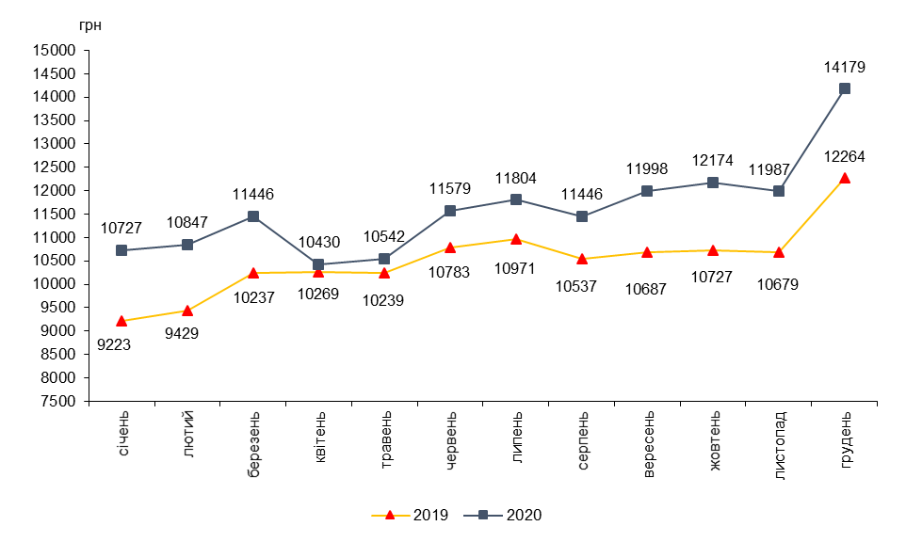

4.4. Реальна заробітна плата у 2019–2020 роках
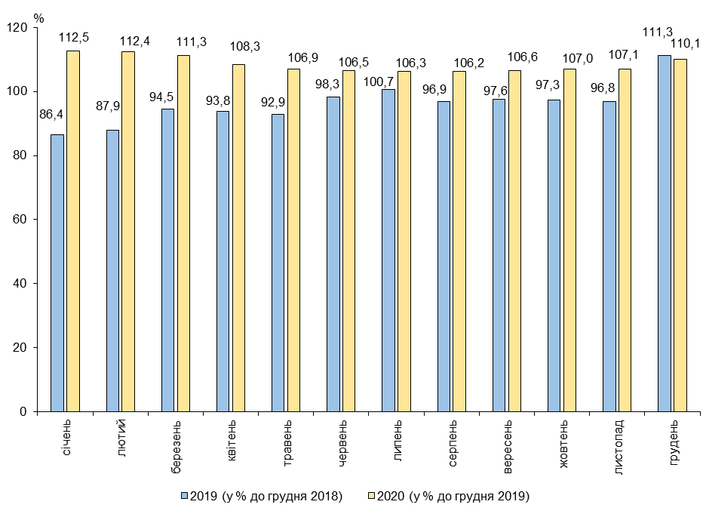

4.13гр
4.13. Заробітна плата штатних працівників по регіонах
у 2020 році
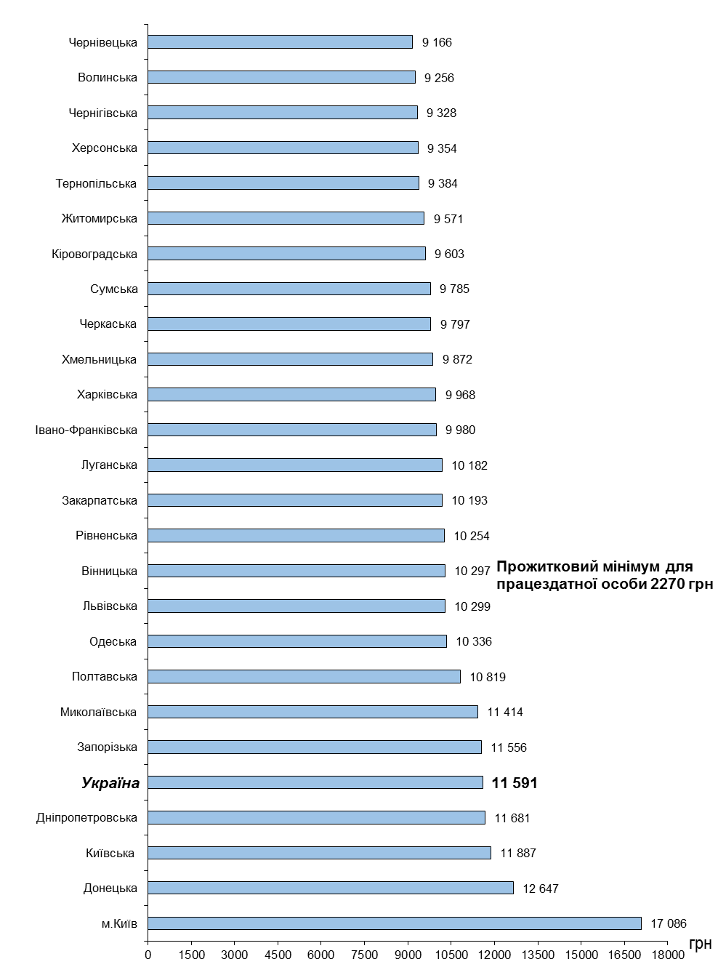

4.25-4.26гр
4.25. Динаміка кількості штатних працівників, яким заробітну плату
нараховано в межах мінімальної заробітної плати, що діяла
у грудні відповідного року

 | (питома вага у загальній кількості працівників, %)
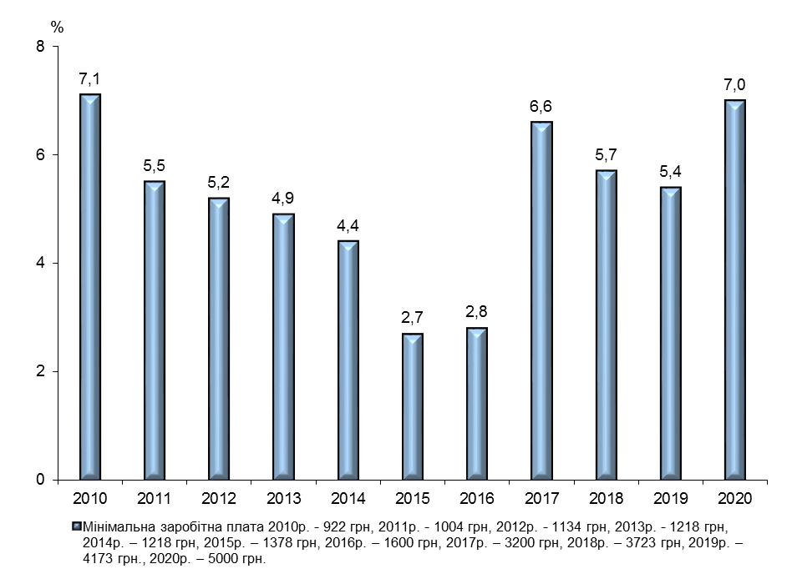

4.26. Розподіл кількості штатних працівників за розмірами заробітної
плати, нарахованої у грудні 2020 року (кумулятивно)
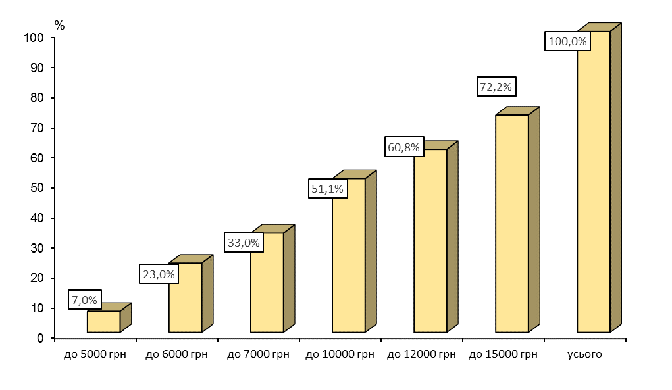

4.33гр
4.33. Структура фонду оплати праці штатних працівників за видами
економічної діяльності у 2020 році
 | (%)
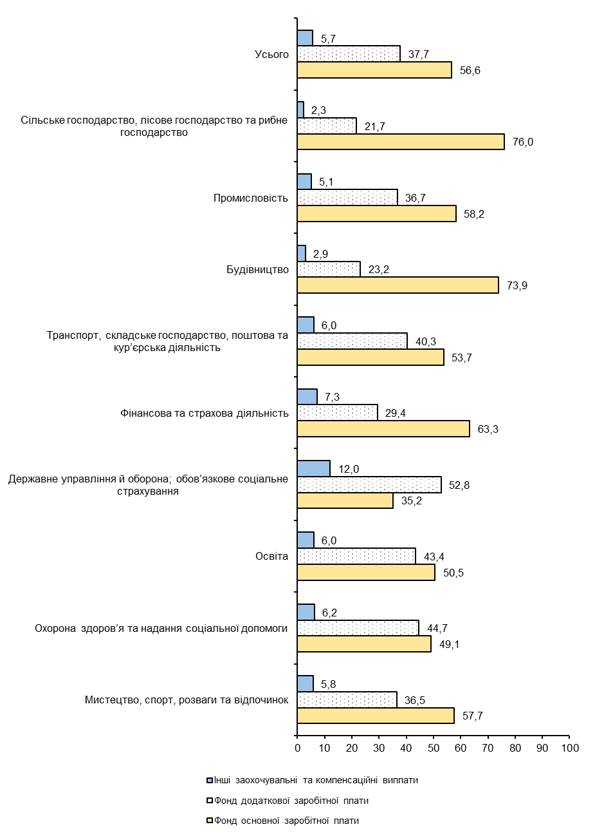

5.1-5.2
5.1. Заборгованість населенню із заробітної плати
та соціальних виплат
(на початок року, млн.грн)
 | 2014 | 2015 1 | 2016 | 2017 | 2018 | 2019 | 2020 | 2021

Усього | 766 | 1,363 | 1,966 | 1,834 | 2,390 | 2,677 | 3,099 | 3,209
у тому числі
із заробітної плати | 753 | 1,320 | 1,881 | 1,791 | 2,368 | 2,645 | 3,034 | 3,137
із соціального страхування | 13 | 43 | 85 | 43 | 22 | 31 | 65 | 72
потерпілим на виробництві | – | – | – | – | – | – | – | –
по пенсіях | – | – | – | – | – | – | – | –
по стипендіях | – | – | – | – | – | – | – | –
допомога по безробіттю | – | – | – | – | – | – | – | –
соціальна допомога сім’ям з дітьми | – | – | – | – | – | – | – | –
грошове забезпечення
військовослужбовців | – | – | – | – | – | – | – | –
1 Сума заборгованості перерахована та не включає частину тимчасово окупованих територій у Донецькій та Луганській областях.

5.2. Структура заборгованості з виплати заробітної плати за видами
економічної діяльності на 1 січня 2021 року
Промисловість | 73.3
Інші галузі | 14.8
Транспорт і зв'язок | 8.8
Будівництво | 1.4
Сільське господарство | 1.7

Примітка. У цьому розділі дані наведено по юридичних особах та відокремлених підрозділах юридичних осіб із урахуванням цензу за кількістю найманих працівників (див. методологічні пояснення).

5.4гр
5.4. Приріст, зниження заборгованості з виплати заробітної плати
по регіонах у 2020 році

 | (1 січня 2021 % до 1 січня 2020)
Чернівецька | 197
Рівненська | 150
Хмельницька | 123.7
Полтавська | 101.9
Одеська | 76.4
м.Київ | 68.7
Закарпатська | 67.5
Чернігівська | 53.1
Кіровоградська | 51.2
Вінницька | 47.7
Миколаївська | 39.9
Херсонська | 28.9
Черкаська | 27.4
Волинська | 24.2
Харківська | 24
Донецька | 22.2
Запорізька | 19.6
Житомирська | 18.8
Тернопільська | 15.9
Київська | 9.2
Україна | 3.4
Сумська | 1.6
Дніпропетровська | 1.5
 | -6.1
 | -47.2
 | -84.4

5.6гр
5.6. Співвідношення суми заборгованості з виплати заробітної плати
та фонду оплати праці

2015 | 7
2016 | 4.4
2017 | 3.4
2018 | 3.4
2019 | 3.2
2020 | 3.3
2021 | 3
по Україні
 | (на 1 січня, % до фонду оплати праці за грудень попереднього року)

по регіонах
 | (на 1 січня 2021)
Сумська | 14.7
Донецька | 13
Харківська | 6.9
Луганська | 5.6
Дніпропетровська | 3.7
Київська | 3.2
Україна | 3
Полтавська | 2.8
Запорізька | 2.6
Черкаська | 2.4
Миколаївська | 2.1
Волинська | 1.9
Тернопільська | 1.8
Херсонська | 1.8
Одеська | 1.6
Івано-Франківська | 1.5
м.Київ | 1.3
Львівська | 1.2
Чернігівська | 1
Кіровоградська | 0.9
Вінницька | 0.7
Житомирська | 0.5
Рівненська | 0.5
Хмельницька | 0.5
Закарпатська | 0.3
Чернівецька | 0.1

